Sheet1
工人姓名 NAMA |  |  |  | SITI JAYANTI |  |  |  |  |  |  |  | 編號 KODE : |  | JICB-60144
報到日 DAFTAR |  |  |  | 2025-05-21 |  |  |  |  | 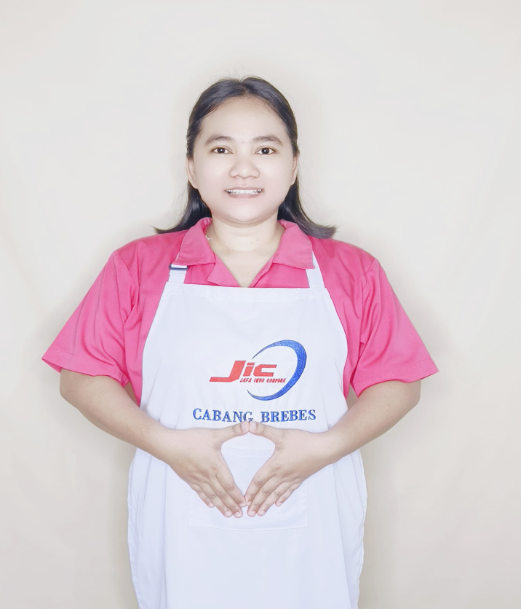
性別 KELAMIN |  |  |  | 女 PEREMPUAN
出生日TGL LAHIR |  |  |  | 1991-08-17
年齡 UMUR |  |  |  | 33
出生地TPT LAHIR |  |  |  | BREBES
身高TINGGI / 體重BERAT |  |  |  | 163 |  | 公分/ | 75 | 公斤
宗教 AGAMA |  |  |  | 回教 Islam
學歷 PENDIDIKAN |  |  |  | 國中 SMP
語言能力 BAHASA |  |  |  | 剛學 MULAI | 一點 DIKIT | 一般 BIASA | 可以 BAIK | 很好 BAGUS
國語 MANDARIN |  |  |  | V
印尼語 INDO |  |  |  |  |  |  |  | V

婚姻狀況 STATUS NIKAH |  |  |  | 已婚 Nikah
配偶姓名/年齡 NAMA/UMUR |  |  |  | SUKARNA |  |  |  | 41
配偶工作 KERJAAN SUAMI |  |  |  | PEDAGANG
小孩人數 JUMLAH ANAK |  |  |  | 3
女孩和年齡 PUTRI / UMUR
男孩和年齡 PUTRA / UMUR |  |  |  | 15TH KEMBAR. 9TH

地址 ALAMAT |  |  |  | DESA TEGALGANDU RT005 RW003 KEC.WANASARIKAB.BREBES
是否有工作經驗 APAKAH ADA PENGALAMAN KERJA
國家地點 NEGARA |  |  | 工作期間 LAMA |  |  | 工作內容 PEKERJAAN YANG DILAKUKAN
印尼 | INDONESIA |  | 2020-2025 (5TH) |  |  | JAGA NONA UMUR 25TH.KELENJAR BETAH BENING.LUMPUH TOTAL.TIDAK BISA BICARA.PENGLIHATAN TIDAK JELAS.MALAM JARANG TIDUR.LAP BADAN.PAKAI POPOK. KASIH MINUM SUSU (MINUM OBAT).PIJIT.HANTAR TERAPI.KADANG NGINEP DI RUMAH SAKIT. 照顧25歲的小姐。淋巴腺疾病。完全癱瘓了。不能說話。眼睛不清澈。晚上很少睡覺。身體擦拭。穿尿布。給他們牛奶喝（吃藥）。按摩。帶來治療。有時需要住院
家屬資料 DATA KELUARGA
父親姓名 NAMA AYAH |  |  |  | KUSYANTO |  |  |  | 年齡 UMUR |  | ALM | 父親工作 KERJAAN AYAH
母親姓名 NAMA IBU |  |  |  | WIDIAWATI |  |  |  | 年齡 UMUR |  | ALM | 母親工作 KERJAAN IBU
兄妹人數 TOTAL SAUDARA |  |  |  | 2 | 兄妹中你的排行是第… DIANTARA SAUDARA, URUTAN ANDA KE… |  |  |  |  |  |  |  |  |  | 2
兄弟/年齡 SDR LAKI / UMUR |  |  |  | 35 |  |  |  | 姐妹/年齡 SDR CEWEK / UMUR |  |  |  |  | 29
1. 你是否可以吃豬肉 Apakah Anda boleh makan daging babi ?
2. 是否可以在工作時不用手機 Apakah saat jam kerja bisa tanpa pakai hp ?
3. 你是否會害怕狗 Apakah Anda takut pada anjing?
4. 你可以抱幾公斤 Anda kuat gendong berapa kg: |  |  |  |  |  |  |  |  |  |  |  | 65公斤
備註PS |  | CALON PEKERJA MIGRAN INDONESIA DARI CABANG BREBES

 | NAMA SPONSOR : BUK SYIFA
 | NOMOR HP : -
 | VAKSIN : 3X

